Instruções
1 - Aprovação: Para aprovação do MCV, é necessário que o ponto das "Cargas reais" esteja localizado dentro da interseção das duas áreas geradas (ver abaixo ex).

2 - Reprovação: Caso o ponto (Cargas reais) esteja localizado dentro de apenas uma das áreas, ou fora de ambas, o MCV encontra-se reprovado.

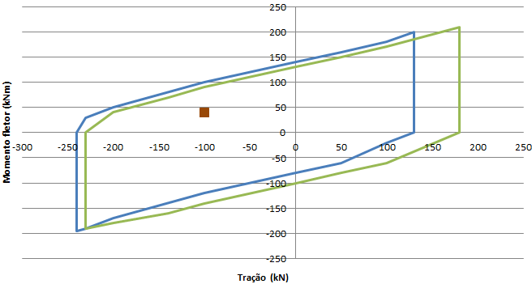
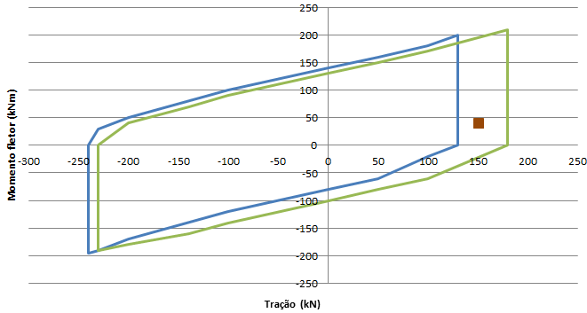
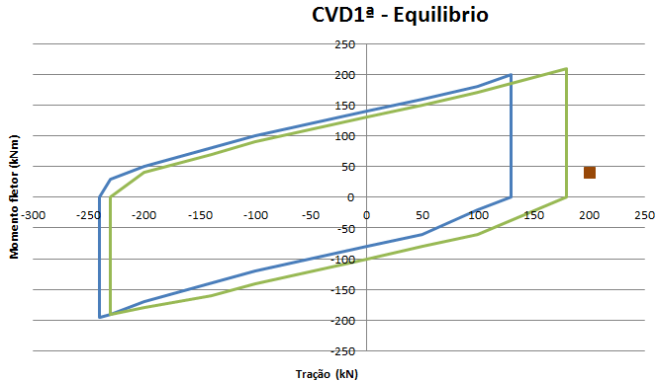
Aprovação
Reprovação
Reprovação

Cargas reais
Cargas reais
Cargas reais

3 - O valor máximo de força cortante para os casos de carga sem pressão (P = 0 psi) é de +/- 70 kN.

4 - O valor máximo de força cortante para os casos de carga com pressão (P = 6.6 ksi) é de +/-70 kN.

5 - O valor máximo de força cortante para os casos de carga com pressão (P = 11 ksi) é de +/- 40 kN.

6 - O ábaco possui duas abas diferentes, uma denominada "Cargas (P=6.6 ksi)" e outra denominada "Cargas (P=11ksi)".
- Pressão teste ≤ 6.6 ksi, utilizar a aba Cargas (P=6.6 ksi)
- Pressão teste > 6.6 ksi, utilizar a aba Cargas (P=11ksi)

Cargas (P=6.6 ksi)
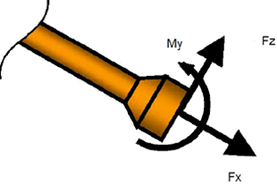
Poço
Tipo de MCV
RL de referência
Data
TAG
Execução
Verificação
Aprovação
Pressão | Condição de carregamento | tipo de força | Cargas reais | RESULTADOS OBTIDOS | GRÁFICOS DE CAPACIDADE GERADOS
Pressão = 0 ksi | CVD 2ª - Topo | tração (kN) |  |  |  | (RESULTADO AUTOMÁTICO, NÃO PREENCHER)
CVD1ª - Equilibrio
 | cortante = 0kN | cortante = 0kN | Cargas Reais
240 | 0 | 0
200 | 210 | 210
150 | 185 | 185
100 | 165 | 165
50 | 145 | 145
0 | 120 | 120
-100 | 80 | 80
-150 | 60 | 60
-200 | 30 | 30
-240 | 0 | 0
-200 | -210 | -210
-150 | -180 | -180
-100 | -165 | -165
0 | -120 | -120
50 | -100 | -100
100 | -80 | -80
150 | -55 | -55
200 | -30 | -30
240 | 0 | 0
 | CVD 1ª - Equilíbrio (Caso 2 - Flutuadores) | tração (kN)
 |  | Cortante (kN) |  | Selecione o Status de acordo com o gráfico
 |  | Momento fletor (kNm) |  | Preencher
CVD1ª - MCV no Hub com linha suspensa
 | cortante = 0kN | cortante = 0kN | Cargas reais
240 | 0 | 0
200 | 210 | 210
150 | 185 | 185
100 | 165 | 165
50 | 145 | 145
0 | 120 | 120
-100 | 80 | 80
-150 | 60 | 60
-200 | 30 | 30
-240 | 0 | 0
-200 | -210 | -210
-150 | -180 | -180
-100 | -165 | -165
0 | -120 | -120
50 | -100 | -100
100 | -80 | -80
150 | -55 | -55
200 | -30 | -30
240 | 0 | 0
 | CVD 1ª -MCV no Hub com linha suspensa (Caso 3i - Flutuadores) | tração (kN)
 |  | Cortante (kN) |  | Selecione o Status de acordo com o gráfico
CVD1ª - MCV no Hub (flutuadores)
 | cortante = 0kN | cortante = 0kN | Cargas reais
240 | 0 | 0
200 | 210 | 210
150 | 185 | 185
100 | 165 | 165
50 | 145 | 145
0 | 120 | 120
-100 | 80 | 80
-150 | 60 | 60
-200 | 30 | 30
-240 | 0 | 0
-200 | -210 | -210
-150 | -180 | -180
-100 | -165 | -165
0 | -120 | -120
50 | -100 | -100
100 | -80 | -80
150 | -55 | -55
200 | -30 | -30
240 | 0 | 0
 |  | Momento fletor (kNm) |  | Preencher
 | CVD 1ª -MCV no Hub (Caso 3ii - Flutuadores) | tração (kN)
 |  | Cortante (kN) |  | Selecione o Status de acordo com o gráfico
CVD1ª - MCV no Hub (sem flutuadores)
 | cortante = 0kN | cortante = 0kN | Cargas reais
240 | 0 | 0
200 | 210 | 210
150 | 185 | 185
100 | 165 | 165
50 | 145 | 145
0 | 120 | 120
-100 | 80 | 80
-150 | 60 | 60
-200 | 30 | 30
-240 | 0 | 0
-200 | -210 | -210
-150 | -180 | -180
-100 | -165 | -165
0 | -120 | -120
50 | -100 | -100
100 | -80 | -80
150 | -55 | -55
200 | -30 | -30
240 | 0 | 0
 |  | Momento fletor (kNm) |  | Preencher
 | CVD 1ª -MCV no Hub (Caso 3ii - Após retirada dos Flutuadores) | tração (kN)
 |  | Cortante (kN) |  | Selecione o Status de acordo com o gráfico
CVD1ª - Teste com flutuadores
 | cortante = 0kN | cortante = 0kN | Cargas reais
160 | 150 | 150
120 | 130 | 130
80 | 110 | 110
40 | 100 | 100
0 | 80 | 80
-40 | 65 | 65
-80 | 45 | 45
-120 | 30 | 30
-160 | 0 | 0
-160 | -150 | -150
-120 | -130 | -130
-80 | -115 | -115
-40 | -100 | -100
0 | -80 | -80
40 | -65 | -65
80 | -45 | -45
120 | -30 | -30
160 | 0 | 0
160 | 150 | 150
 |  | Momento fletor (kNm) |  | Preencher
Pressão = 6.6 ksi | CVD 1ª - Teste Offshore (Caso 4 - Flutuadores) | tração (kN)
 |  | Cortante (kN) |  | Selecione o Status de acordo com o gráfico
CVD1ª - Teste sem flutuadores
 | cortante = 0kN | cortante = 0kN | Cargas reais
160 | 150 | 150
120 | 130 | 130
80 | 110 | 110
40 | 100 | 100
0 | 80 | 80
-40 | 65 | 65
-80 | 45 | 45
-120 | 30 | 30
-160 | 0 | 0
-160 | -150 | -150
-120 | -130 | -130
-80 | -115 | -115
-40 | -100 | -100
0 | -80 | -80
40 | -65 | -65
80 | -45 | -45
120 | -30 | -30
160 | 0 | 0
160 | 150 | 150
 |  | Momento fletor (kNm) |  | Preencher
 | CVD 1ª - Teste Offshore (Caso 4 - Após retirada dos Flutuadores) | tração (kN)
 |  | Cortante (kN) |  | Selecione o Status de acordo com o gráfico
CVD1ª - Operação
 | cortante = 0kN | cortante = 0kN | Cargas reais
160 | 150 | 150
120 | 130 | 130
80 | 110 | 110
40 | 100 | 100
0 | 80 | 80
-40 | 65 | 65
-80 | 45 | 45
-120 | 30 | 30
-160 | 0 | 0
-160 | -150 | -150
-120 | -130 | -130
-80 | -115 | -115
-40 | -100 | -100
0 | -80 | -80
40 | -65 | -65
80 | -45 | -45
120 | -30 | -30
160 | 0 | 0
160 | 150 | 150
 |  | Momento fletor (kNm) |  | Preencher
 | CVD 1ª - Operação (Caso 5 - Após retirada dos Flutuadores) | tração (kN)
 |  | Cortante (kN) |  | Selecione o Status de acordo com o gráfico
 |  | Momento fletor (kNm) |  | Preencher

Cargas (P=11ksi)
Poço |  | 7-TUP-125-RJS
Tipo de MCV |  | BAP
RL de referência |  | RL-3A38.00-1500-94G-R1N-001
Data |  | 2024-09-18
TAG |  | FC-450
Execução |  | DTW
Verificação |  | LGB
Aprovação |  | CFS
Pressão | Condição de carregamento | tipo de força | Cargas reais | RESULTADOS OBTIDOS | GRÁFICOS DE CAPACIDADE GERADOS
Pressão = 0 ksi | CVD 2ª - Topo | tração (kN) |  |  |  | (RESULTADO AUTOMÁTICO, NÃO PREENCHER)
CVD1ª - Equilibrio
 | cortante = -10kN |  | cortante = -0kN |  | Cargas Reais
210 | 200 | 240 | 0 | 141.41 | 7.36
200 | 195 | 200 | 210
125 | 160 | 150 | 185
50 | 130 | 100 | 165
0 | 105 | 50 | 145
-50 | 85 | 0 | 120
-125 | 50 | -100 | 80
-200 | 20 | -150 | 60
-210 | 0 | -200 | 30
-210 | -205 | -240 | 0
-200 | -200 | -200 | -210
-125 | -170 | -150 | -180
-50 | -135 | -100 | -165
0 | -115 | 0 | -120
50 | -95 | 50 | -100
125 | -60 | 100 | -80
200 | -30 | 150 | -55
210 | 0 | 200 | -30
210 | 200 | 240 | 0
 | CVD 1ª - Equilíbrio (Caso 2 - Flutuadores) | tração (kN) | 7.36
 |  | Cortante (kN) | -7.15 | Aprovado
 |  | Momento fletor (kNm) | 141.41 | Preencher
CVD1ª - MCV no Hub com linha suspensa
 | cortante = -40kN |  | cortante = -20kN |  | Cargas reais
230 | 200 | 220 | 205 | -107.09 | 14.61
200 | 180 | 200 | 195
120 | 150 | 150 | 170
60 | 120 | 100 | 150
0 | 100 | 0 | 110
-50 | 70 | -100 | 60
-100 | 50 | -150 | 40
-150 | 20 | -200 | 10
-180 | 0 | -210 | 0
-180 | -210 | -210 | -200
-150 | -190 | -200 | -198
-100 | -170 | -150 | -190
-50 | -150 | -100 | -170
0 | -130 | 0 | -120
60 | -100 | 100 | -80
120 | -80 | 150 | -60
200 | -40 | 200 | -40
230 | 0 | 220 | 0
230 | 200 | 220 | 205
 | CVD 1ª -MCV no Hub com linha suspensa (Caso 3i - Flutuadores) | tração (kN) | 14.61
 |  | Cortante (kN) | -31.02 | Aprovado
CVD1ª - MCV no Hub (flutuadores)
 | cortante = -40kN |  | cortante = -20kN |  | Cargas reais
230 | 200 | 220 | 205 | -141.1 | 13.51
200 | 180 | 200 | 195
120 | 150 | 150 | 170
60 | 120 | 100 | 150
0 | 100 | 0 | 110
-50 | 70 | -100 | 60
-100 | 50 | -150 | 40
-150 | 20 | -200 | 10
-180 | 0 | -210 | 0
-180 | -210 | -210 | -200
-150 | -190 | -200 | -198
-100 | -170 | -150 | -190
-50 | -150 | -100 | -170
0 | -130 | 0 | -120
60 | -100 | 100 | -80
120 | -80 | 150 | -60
200 | -40 | 200 | -40
230 | 0 | 220 | 0
230 | 200 | 220 | 205
 |  | Momento fletor (kNm) | -107.09 | Preencher
 | CVD 1ª -MCV no Hub (Caso 3ii - Flutuadores) | tração (kN) | 13.51
 |  | Cortante (kN) | -29.43 | Aprovado
CVD1ª - MCV no Hub (sem flutuadores)
 | cortante = 0kN | cortante = 0kN | Cargas reais
240 | 0 | 0
200 | 210 | 210
150 | 185 | 185
100 | 165 | 165
50 | 145 | 145
0 | 120 | 120
-100 | 80 | 80
-150 | 60 | 60
-200 | 30 | 30
-240 | 0 | 0
-200 | -210 | -210
-150 | -180 | -180
-100 | -165 | -165
0 | -120 | -120
50 | -100 | -100
100 | -80 | -80
150 | -55 | -55
200 | -30 | -30
240 | 0 | 0
 |  | Momento fletor (kNm) | -141.1 | Preencher
 | CVD 1ª -MCV no Hub (Caso 3ii - Após retirada dos Flutuadores) | tração (kN)
 |  | Cortante (kN) |  | Selecione o Status de acordo com o gráfico
CVD1ª - Teste com flutuadores
 | cortante = 0kN | cortante = 0kN | Cargas reais
40 | 75 | 75
35 | 72 | 72
10 | 60 | 60
5 | 55 | 55
0 | 50 | 50
-5 | 47.5 | 47.5
-10 | 45 | 45
-35 | 30 | 30
-40 | 0 | 0
-40 | -75 | -75
-35 | -72 | -72
-10 | -60 | -60
-5 | -55 | -55
0 | -50 | -50
5 | -47.5 | -47.5
10 | -45 | -45
35 | -30 | -30
40 | 0 | 0
40 | 75 | 75
 |  | Momento fletor (kNm) |  | Preencher
Pressão = 11 ksi | CVD 1ª - Teste Offshore (Caso 4 - Flutuadores) | tração (kN)
 |  | Cortante (kN) |  | Selecione o Status de acordo com o gráfico
CVD1ª - Teste sem flutuadores
 | cortante = 0kN | cortante = 0kN | Cargas reais
40 | 75 | 75
35 | 72 | 72
10 | 60 | 60
5 | 55 | 55
0 | 50 | 50
-5 | 47.5 | 47.5
-10 | 45 | 45
-35 | 30 | 30
-40 | 0 | 0
-40 | -75 | -75
-35 | -72 | -72
-10 | -60 | -60
-5 | -55 | -55
0 | -50 | -50
5 | -47.5 | -47.5
10 | -45 | -45
35 | -30 | -30
40 | 0 | 0
40 | 75 | 75
 |  | Momento fletor (kNm) |  | Preencher
 | CVD 1ª - Teste Offshore (Caso 4 - Após retirada dos Flutuadores) | tração (kN)
 |  | Cortante (kN) |  | Selecione o Status de acordo com o gráfico
CVD1ª - Operação
 | cortante = 0kN | cortante = 0kN | Cargas reais
40 | 75 | 75
35 | 72 | 72
10 | 60 | 60
5 | 55 | 55
0 | 50 | 50
-5 | 47.5 | 47.5
-10 | 45 | 45
-35 | 30 | 30
-40 | 0 | 0
-40 | -75 | -75
-35 | -72 | -72
-10 | -60 | -60
-5 | -55 | -55
0 | -50 | -50
5 | -47.5 | -47.5
10 | -45 | -45
35 | -30 | -30
40 | 0 | 0
40 | 75 | 75
 |  | Momento fletor (kNm) |  | Preencher
 | CVD 1ª - Operação (Caso 5 - Após retirada dos Flutuadores) | tração (kN)
 |  | Cortante (kN) |  | Selecione o Status de acordo com o gráfico
 |  | Momento fletor (kNm) |  | Preencher

